Sheet1
testēšana veikta 17.04
Testēšanas parametrs | Rezultāts | Komentāri/ieteikumi | Vizuālais izskats
Nošu frekvence | audiofailam var pielāgot frekvenci no 130,81 Hz līdz 523,25 Hz, jeb no nots C3 līdz C5. | Mēs ieteiktu paplašīnāt pieejamo nošu daudzumu, it īpaši augstākām notīm | Klavieru taustiņi aizsedz pogu | Poga "Home" nestrādā un aizsedz nošu pantmēru | Nošu garuma pogas nav noformētas vienādi | Liekas rakstzīmes pie failu pievienošanas
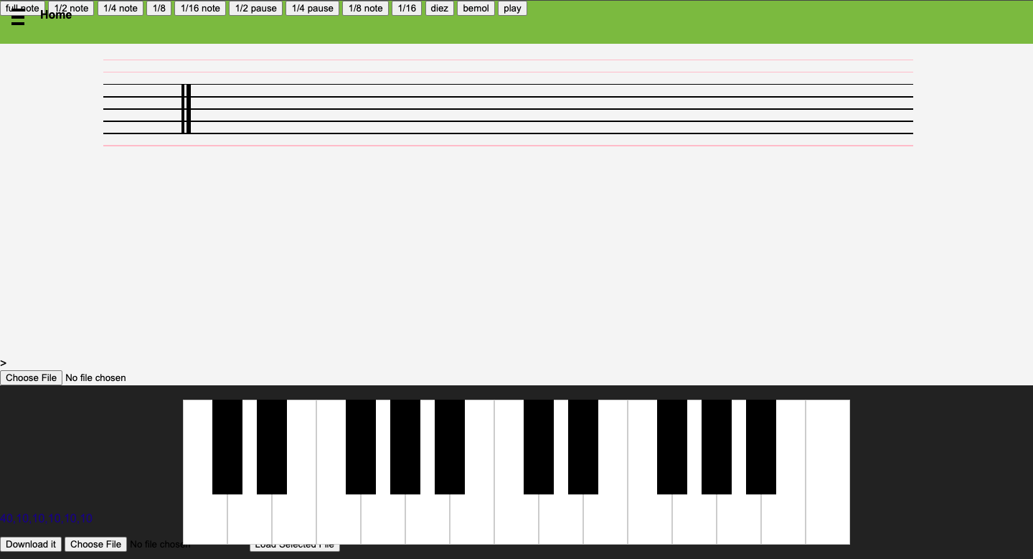
Mājaslapas compatibility | datorā uz pilna ekrāna klavieres var redzēt pilnībā, uz samazināta ekrāna vairs ne, telefonā tikai daļu, baltie un melnie taustiņi nav proporcionāli | vajadzētu pielāgot izvietojumu, lai mājaslapa ir lietojama uz visām ierīcēm
 | Mājaslapu var atvērt un MacOS un Winows ierīcēm. Safari un Google Chrome
Skaņas garums | Programma strādā vislabāk skaņām kas ir īsākas par 2 sekundēm, bet var apstrādāt arī garākas skaņas. Nav nekāda veida kā apturēt uzspiestās skaņas atskaņošanu, kas varētu noderēt, lai ērtāk apstrādātu garākas skaņas. | Ieteiktu izveidot pogu, kas aptur skaņas atskaņošanu.
Skaņas dzirdamība | Skaņas dzirdamība ir laba.
Izvēlnes lietošana | Var pārslēgties no klavieru sadaļas uz nošu rakstīšanu, pie klavierēm ir sadaļa "menu", tās nozīme gan nav skaidra, jo to spiežot nekas nenotiek | Varētu apdomāt iespēju pārslēgties no vienas sadaļas uz otru, neejot caur 1. lapu, tas uzlabotu mājaslapas kopskatu, un ar to būtu vieglāk rīkoties. Jāapdomā, ko vēlaties, lai dara "menu" sadaļa, vai tai ir nozīme
Nošu pierakstīšana | Ir iespējams novietot notis uz nošu līnijām, uz vai starp tām, kā arī jābūt. Visas notis ir vienādas pēc izskata (pilnas, pusnotis utt.), arī pauzes tiek apzīmētas tāpat. Nav iespējas iestatīt taktsmēru, sekojoši arī ielikt taktssvītras, tas nenotiek arī automātiski. Nav iespējas pielikt bemolu un diezu. | Ieteikums ieviest pareizus nošu apzīmejumus, atbilstošus vispārpieņemtajiem. Arī pauzes apzīmēt pareizi. Būtu labi, ja varētu iestatīt takstmēru, attiecīgi izvietotos taktssvītras. Pievienot iespēju pielikt bemolu un diezu.
Nošu raksta lejupielāde | ir iespēja lejupielādēt failu, tas aiziet pie downloads mapes datorā. lejupielādētais materiāls gan nav ar notīm, bet ar skaitļiem, pie tā var redzēt arī citus failus, kas lietotājam nav nepieciešami (kā iepriekšējā darba nosacījumi) | vajadzētu, lejupielādējot failu, redzēt notis, noņemt piekļuvi citiem failiem
Failu izvēle no datora | MP3 failiem strādā labi, var pievienot arī ne-audio failus, tie nekur pēc tam neparādās | iesaku paplašināt programmu, ka, pievienojot failus, var pievienot tikai audio
Nošu garums pierakstā | ir iespēja izvēlēties nošu garumus, taču tie neietekmē gala produktu | šo salabot

